1
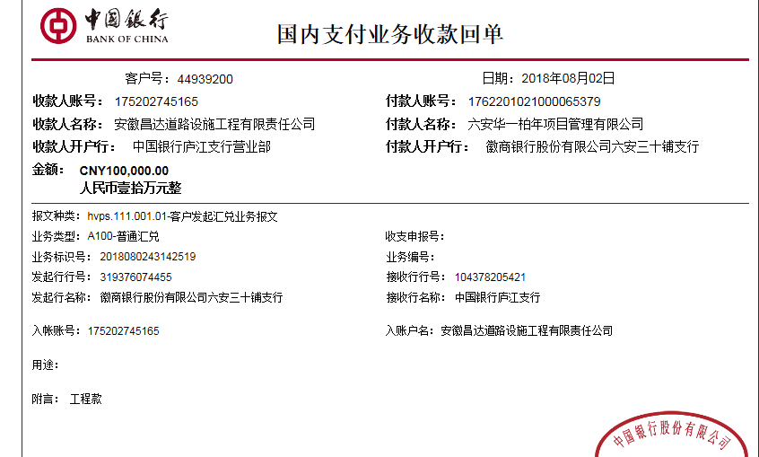
工程款支付证书
工程名称 |  | 2018.05.14六安市承接产业转移集中示范园区道路网变更调整工程 |  |  |  |  |  |  |  |  |  | ERP编号 | 9660 | 档案编号 | CD2018-028
合同金额 |  | 1,897,008.25 |  | 中标 日期 | 2018.05.14 |  | 已供工程 资料 | 施工合同、内部承包协议原件 |  |  |  |  | 庐江 | 责任 单位 | 业务二部
决算金额 |  |  |  | 竣工 日期 |  |  |  |  |  |  |  |  | 合肥 | 责任人 | 宛新宏13856522848
序号 | 工程款到账 |  |  | 开票情况 |  | 管理费 |  | 代缴税金 | 备注 | 其他扣款 |  | 预留款 |  | 实际支付
 | 日期 | 账户 | 金额 | 日期 | 金额 | 比例 | 金额 | 金额 |  | 金额 | 备注 | 金额 | 备注 | 户名 | 金额
1 | 2018-08-02 | 中 | 100,000.00 | 2018-07-20 | 300,000.00 | 0.8% | 800.00 | 90.00 | 印花税 | 500.00 | 外经证 | 0.00 |  | 材料 | 98610.00

合计 |  | - | 100,000.00 | - | 300,000.00 | - | 800.00 | 90.00 | - | 500.00 | - | 0.00 | - | - | 98,610.00
本次结算 支付明细 |  | 应支付金额 |  | 98,610.00 |  |  |  | 实际支付金额 |  |  | 小写 | 0.00
 |  | 已支付金额 |  | 98,610.00 |  |  |  |  |  |  | 大写 | 零元整
申请部门 意见 |  | 制表许文荣 |  |  |  |  |  | 项目管理 意见 |  |  | 施总、朱总已同意支付（附表背面截图）。
财务初审 意见 |  |  |  |  |  |  |  | 财务审核 意见
质安初审 意见 |  |  |  |  |  |  |  | 质安稽查 意见
总经理审批 |  |  |  |  |  |  |  | 董事长审批

2
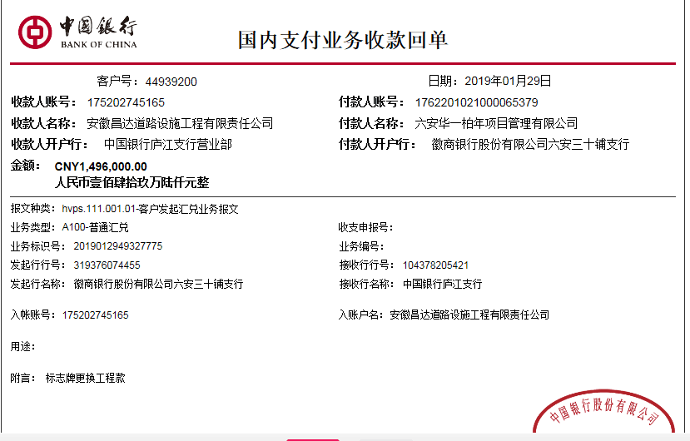
工程款支付证书
工程名称 |  | 2018.05.14六安市承接产业转移集中示范园区道路网变更调整工程 |  |  |  |  |  |  |  |  |  | ERP编号 | 9660 | 档案编号 | CD2018-028
合同金额 |  | 1,897,008.25 |  | 中标 日期 | 2018.05.14 |  | 已供工程 资料 | 施工合同、内部承包协议原件 |  |  |  |  | 庐江 | 责任 单位 | 业务二部
决算金额 |  |  |  | 竣工 日期 |  |  |  |  |  |  |  |  | 合肥 | 责任人 | 宛新宏13856522848
序号 | 工程款到账 |  |  | 开票情况 |  | 管理费 |  | 代缴税金 | 备注 | 其他扣款 |  | 预留款 |  | 实际支付
 | 日期 | 账户 | 金额 | 日期 | 金额 | 比例 | 金额 | 金额 |  | 金额 | 备注 | 金额 | 备注 | 户名 | 金额
1 | 2018-08-02 | 中 | 100,000.00 | 2018-07-20 | 300,000.00 | 0.8% | 800.00 | 90.00 | 印花税 | 500.00 | 外经证 | 0.00 |  | 材料 | 98610.00
本次结算 支付明细
2 | 2019-01-29 | 中 | 1,496,000.00 | 2019-01-25 | 1,300,000.00 | 0.8% | 11,968.00 | 390.00 | 印花税 | 0 |  | 32352.00 | 暂扣 | 材料 | 1,451,290.00

合计 |  | - | 1,596,000.00 | - | 1,600,000.00 | - | 12,768.00 | 480.00 | - | 500.00 | - | 32,352.00 | - | - | 1,549,900.00
本次结算 支付明细 |  | 应支付金额 |  | 1,451,290.00 |  |  |  | 实际支付金额 |  |  | 小写 | 0.00
 |  | 已支付金额 |  | 1,451,290.00 |  |  |  |  |  |  | 大写 | 零元整
申请部门 意见 |  | 制表朱敏 |  |  |  |  |  | 项目管理 意见 |  |  | 施总、朱总已同意支付（附表背面截图）。
财务初审 意见 |  |  |  |  |  |  |  | 财务审核 意见
质安初审 意见 |  |  |  |  |  |  |  | 质安稽查 意见
总经理审批 |  |  |  |  |  |  |  | 董事长审批

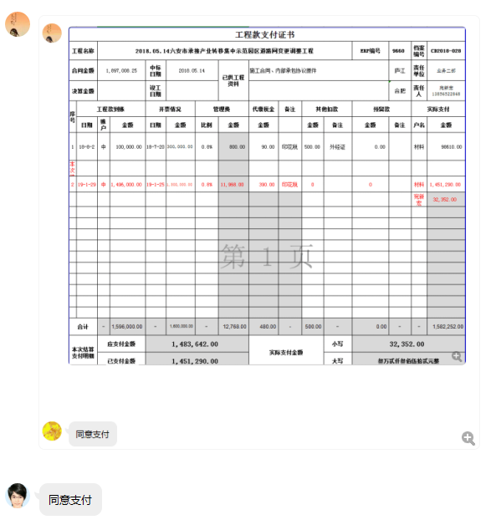

3
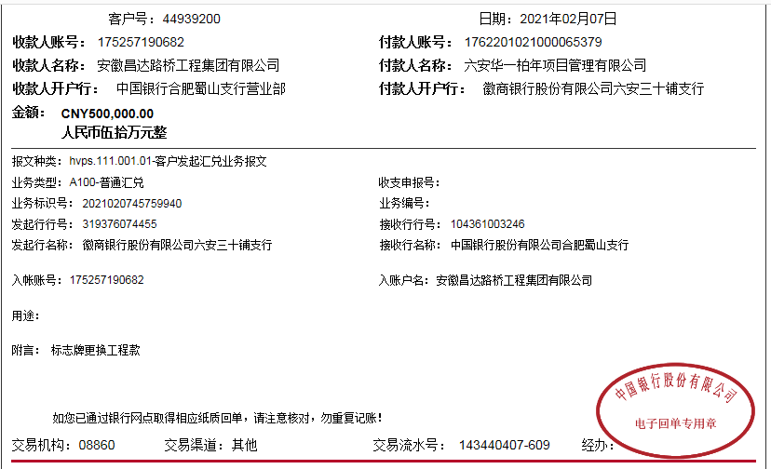
工程款支付证书
工程名称 |  | 2018.05.14六安市承接产业转移集中示范园区道路网变更调整工程 |  |  |  |  |  |  |  |  |  | ERP编号 | 9660 | 档案编号 | CD2018-028
合同金额 |  | 1,897,008.25 |  | 中标 日期 | 2018.05.14 |  | 已供工程 资料 | 施工合同、内部承包协议原件 |  |  |  |  | 庐江 | 责任 单位 | 业务二部
决算金额 |  |  |  | 竣工 日期 |  |  |  |  |  |  |  |  | 合肥 | 责任人 | 宛新宏13856522848
序号 | 工程款到账 |  |  | 开票情况 |  | 管理费 |  | 代缴税金 | 备注 | 其他扣款 |  | 预留款 |  | 实际支付
 | 日期 | 账户 | 金额 | 日期 | 金额 | 比例 | 金额 | 金额 |  | 金额 | 备注 | 金额 | 备注 | 户名 | 金额
1 | 2018-08-02 | 中 | 100,000.00 | 2018-07-20 | 300,000.00 | 0.8% | 800.00 | 90.00 | 印花税 | 500.00 | 外经证 | 0.00 |  | 材料 | 98610.00

2 | 2019-01-29 | 中 | 1,496,000.00 | 2019-01-25 | 1,300,000.00 | 0.8% | 11,968.00 | 390.00 | 印花税 | 0 |  | 32352.00 | 暂扣 | 材料 | 1,451,290.00

3 | 2021-07-01 | 中 | 500,000.00 |  |  | 0.8% | 4,000.00

合计 |  | - | 2,096,000.00 | - | 1,600,000.00 | - | 16,768.00 | 480.00 | - | 500.00 | - | 32,352.00 | - | - | 1,549,900.00
本次结算 支付明细 |  | 应支付金额 |  | 0.00 |  |  |  | 实际支付金额 |  |  | 小写 | 0.00
 |  | 已支付金额 |  | 0.00 |  |  |  |  |  |  | 大写 | 零元整
申请部门 意见 |  | 制表朱敏 |  |  |  |  |  | 项目管理 意见 |  |  | 施总、朱总已同意支付（附表背面截图）。
财务初审 意见 |  |  |  |  |  |  |  | 财务审核 意见
质安初审 意见 |  |  |  |  |  |  |  | 质安稽查 意见
总经理审批 |  |  |  |  |  |  |  | 董事长审批

